リリース
ユニケミー様 基幹業務システム(UNISS)
dbSCリリース手順書
①リモート操作開始・準備

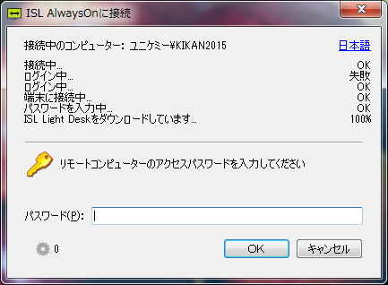
 | 1. | ISLにて、ユニケミー様サーバーへ接続する
 |  | PASS：oa-unichemy

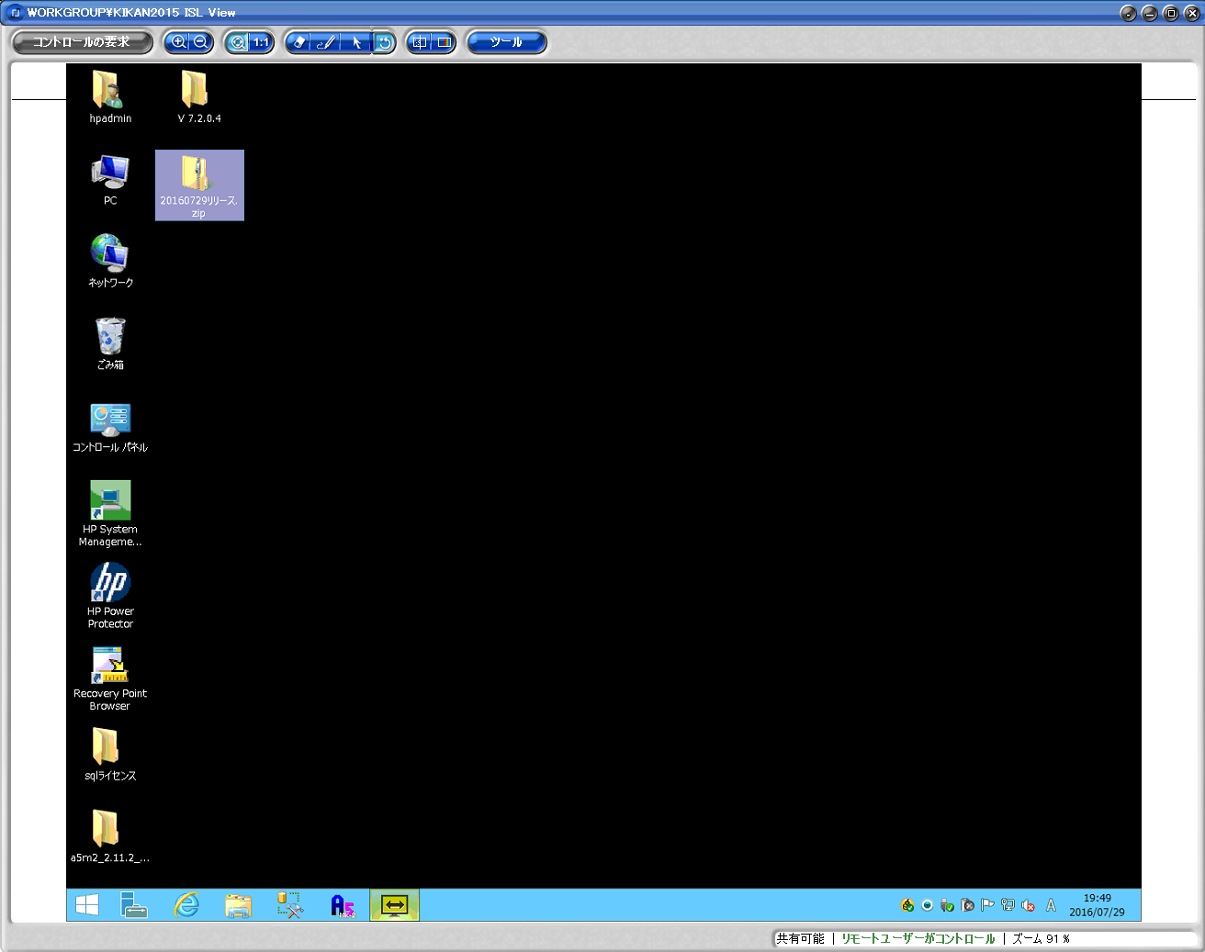
 | 2. | リリースするプロジェクトファイルやExcelを
 |  | ファイル転送機能を利用してサーバーにコピーする

 |  | ※ | ISLのファイル転送機能等の利用手順は
 |  |  | 本資料では省略する

 | 3. | DBの変更がある場合は、下記フォルダにDBの
 |  | バックアップを保存する
 |  | D:\dbsClient_BK\db_backup

 |  | ファイル名：YYYYMMDD_UnissDB001_Before.bak

②dbSCプロジェクトファイルリリース
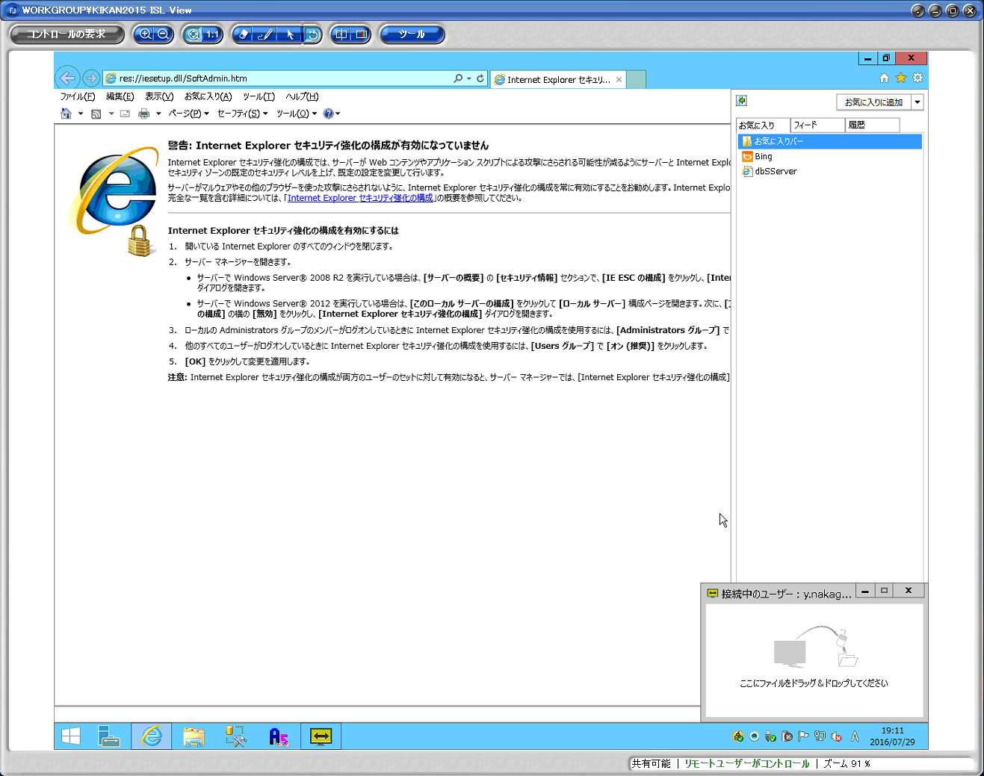
 | 1. | ブラウザを起動する

 | 2. | お気に入りから「dbSServer」を選択
 |  | → | dbSCの管理ページが開く
 |  |  | http://192.168.1.8/dbsServer/

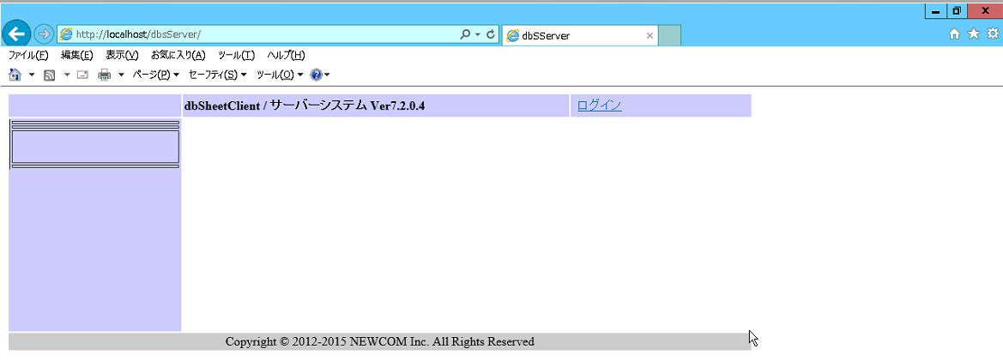
 | 3. | 「ログイン」をクリック

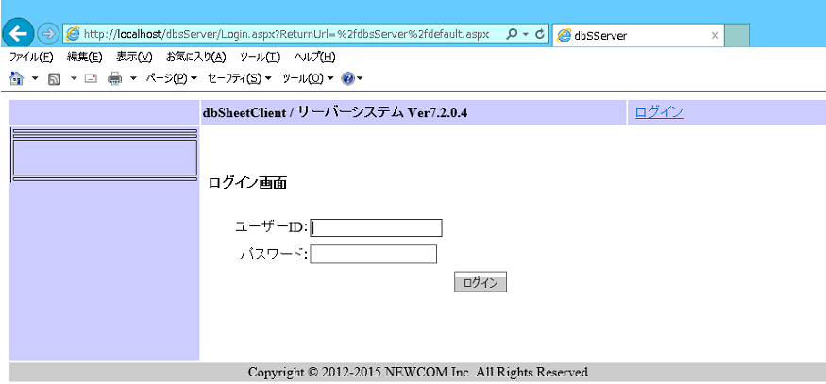

 | 4. | 下記アカウント情報を入力してログイン
 |  | ユーザー名： |  | SystemManager
 |  | パスワード： |  | !111111

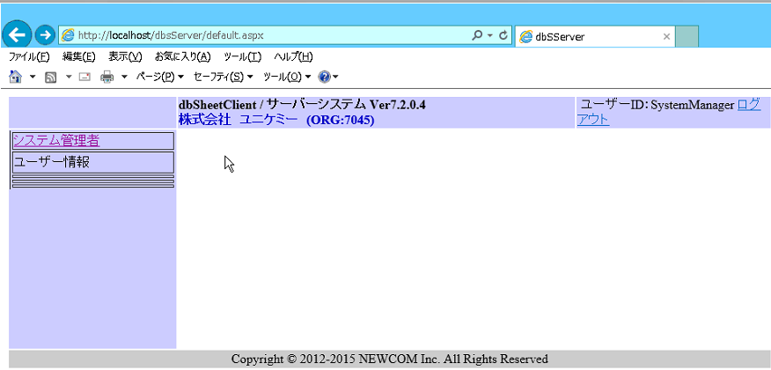
 | 5. | 「システム管理者」をクリック

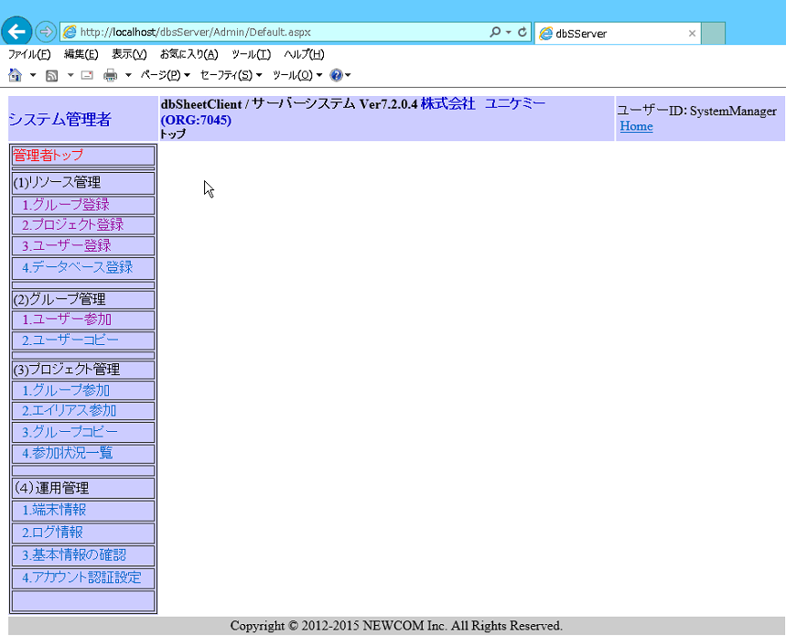

 | 6. | 「プロジェクト登録」をクリック

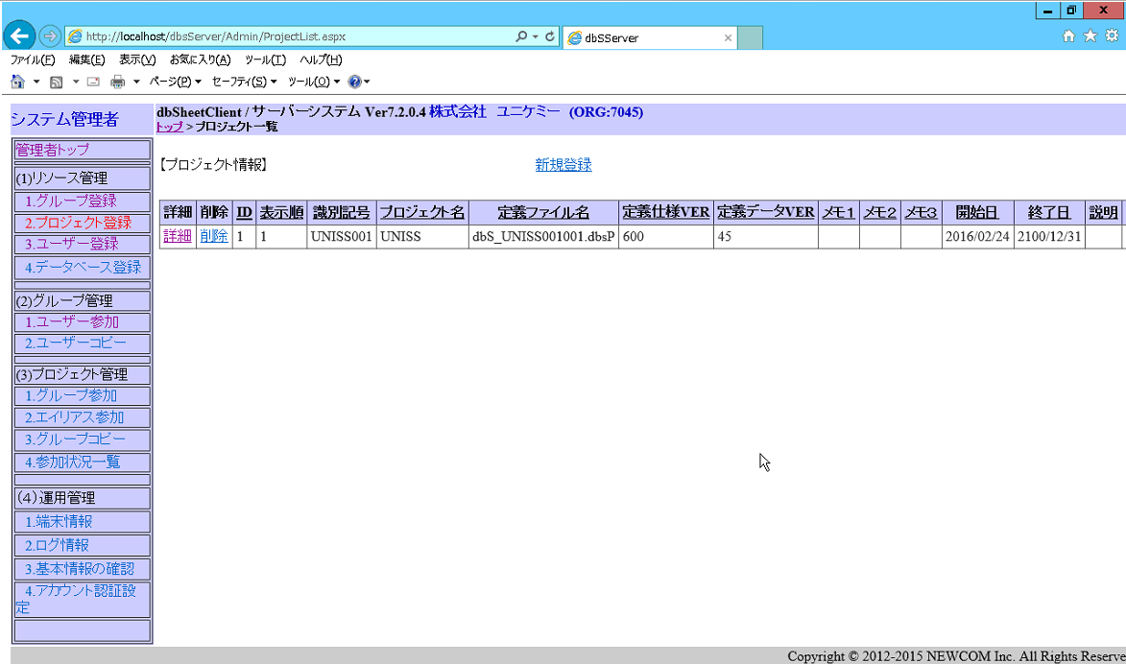
 | 7. | プロジェクト情報が表示されるので、
 |  | UNISS001の「詳細」をクリック

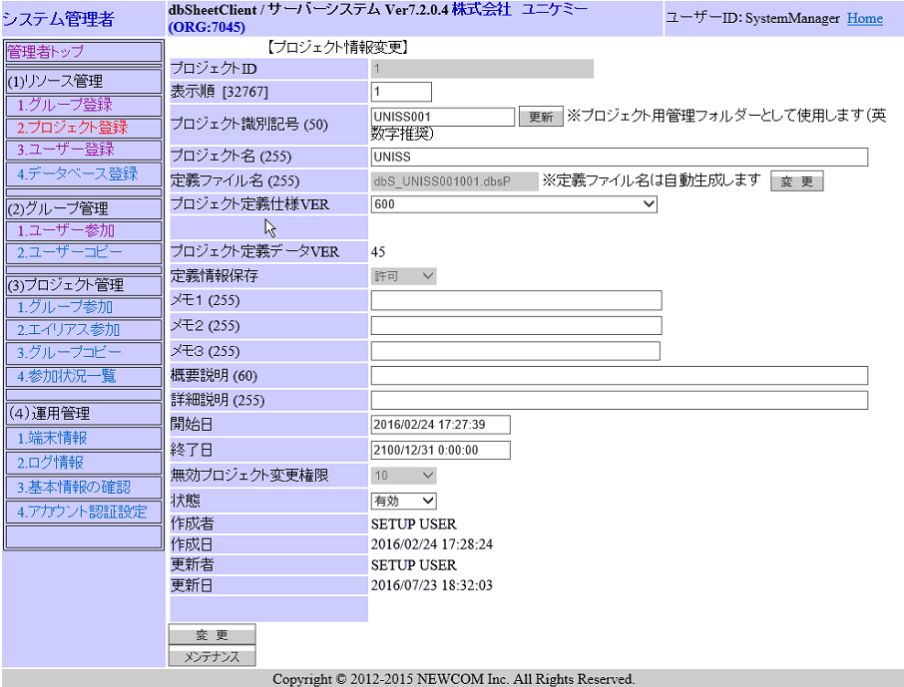
 | 8. | 「メンテナンス」をクリック

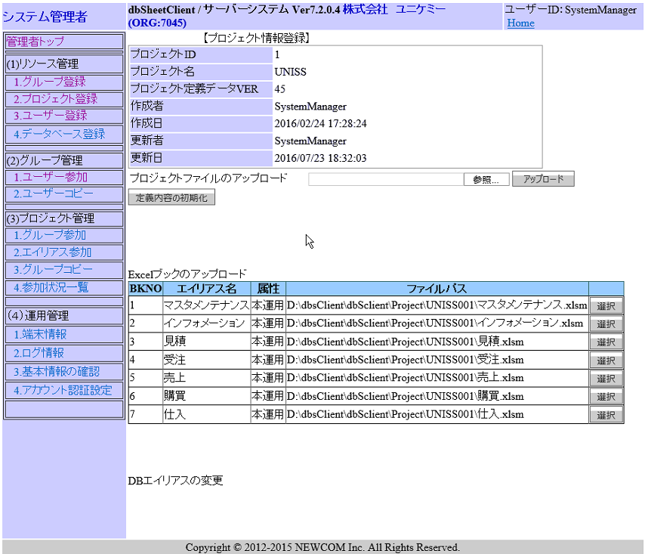
 | 9. | 「定義内容の初期化」をクリック
 |  | ※ | 初期化せずにアップロードは出来ないので、
 |  |  | 一旦初期化が必要

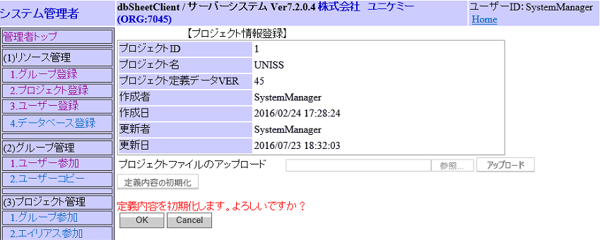

 | 10. | 確認メッセージが表示されるので、「OK」をクリック

 | 11. | 「参照」ボタンをクリック

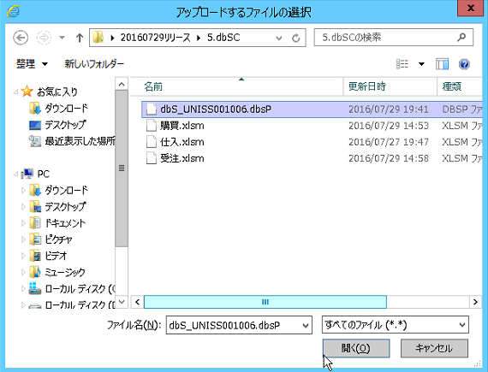
 | 12. | リリースするプロジェクトファイルを選択する

 | 13. | プロジェクトファイル選択後、「アップロード」ボタンをクリック

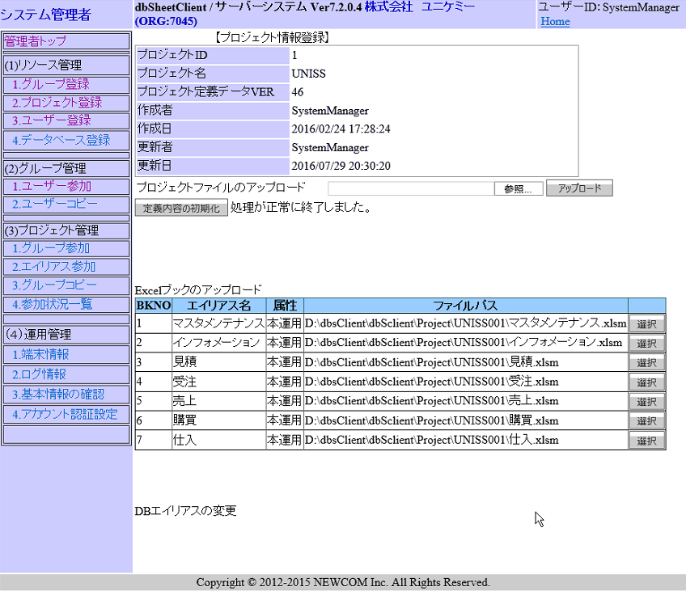
 |  | 問題なくアップロードが完了した場合、
 |  | 「処理が正常に終了しました。」と表示され、
 |  | Excelブックが一覧で表示される

 | dbSCプロジェクトのアップロード手順は以上

③Excelファイルリリース | ※ | Excelファイルのリリースはエクスプローラで直接格納する。
 |  | プロジェクトファイルのアップロード同様Webページからも
 |  | 可能だが、わかりやすさを重視してこちらを採用する。
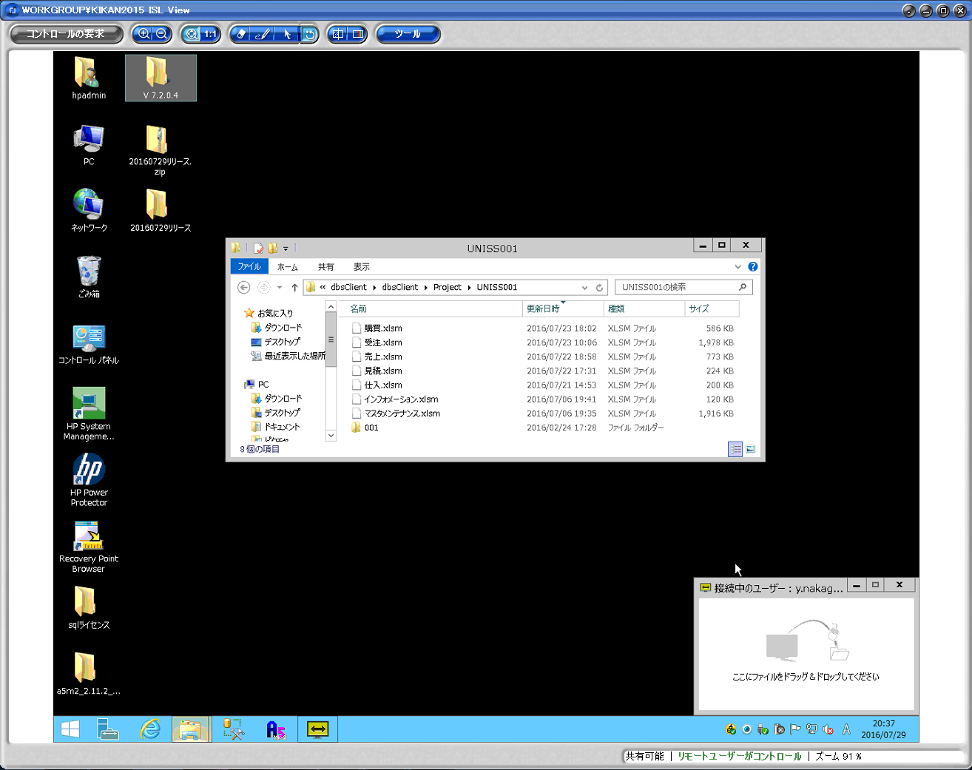
 | 1. | エクスプローラーにて下記アドレスを開く
 |  | D:\dbsClient\dbsClient\Project\UNISS001

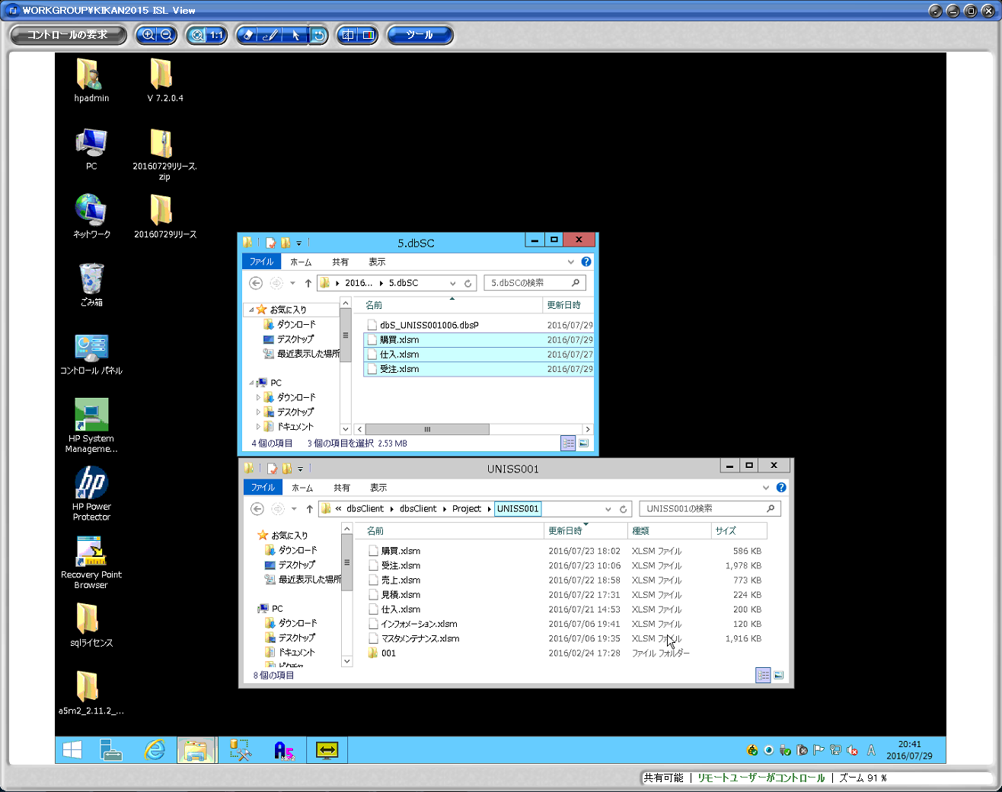

 | 2. | リリース対象のExcelをコピーし、ペーストする

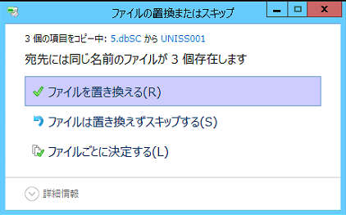

 | 3. | 確認ポップアップが表示されるので、
 |  | 「ファイルを置き換える」をクリック

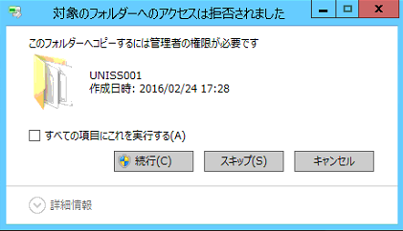
 | 4. | 警告ポップアップがファイル数分表示されるので、
 |  | すべて「続行」をクリック

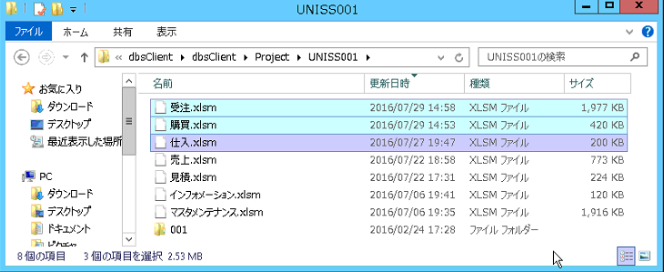

 |  | ポップアップ消去後、対象Excelファイルの更新日時が
 |  | コピー元と同じになっていることを確認する

 | Excelファイルのアップロード手順は以上

④リリース履歴バックアップ | リリースしたファイルを履歴として保存する
 | ※ | 本番環境のdbSCプロジェクトファイルを取得出来ない為、
 |  | リリースするファイルをバックアップとして保存する
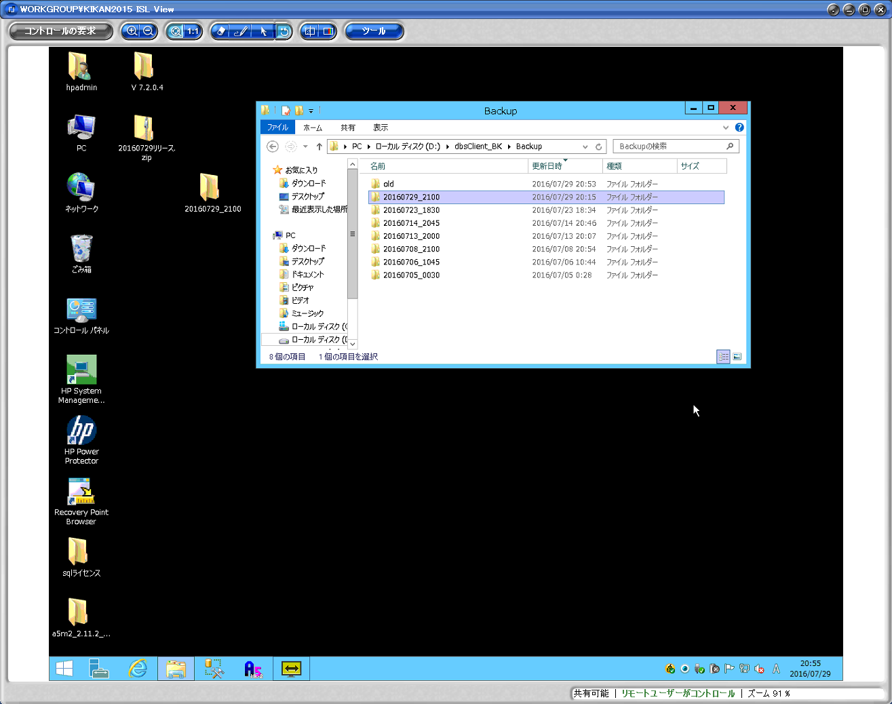

 | 1. | リリースしたフォルダに入れて名前をつける
 |  | 日付時刻（YYYYMMDD_hhmm）

 | 2. | 下記バックアップフォルダに格納する
 |  | D:\dbsClient_BK\Backup

 | ※ | DBの変更を行った場合、下記フォルダに変更後のDBの
 |  | バックアップを保存する
 |  | D:\dbsClient_BK\db_backup

 |  | ファイル名：YYYYMMDD_UnissDB001_After.bak

